Sheet2
gitのベアリポジトリとノンベアリポジトリ
https://qiita.com/devzooiiooz/items/56a02342d9d65d79f6c3

■リポジトリ構成イメージ
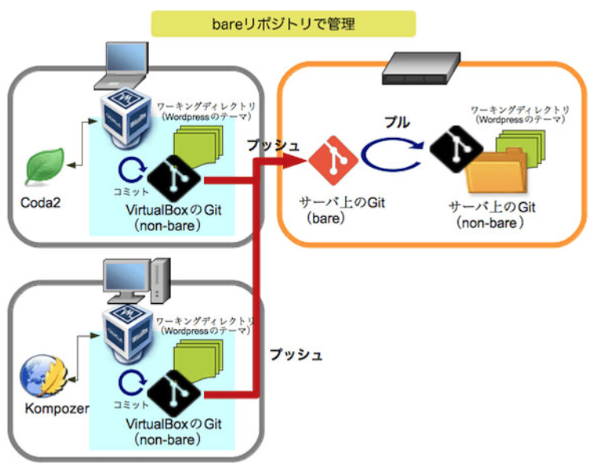

ベアリポジトリとノンベアリポジトリ：実践編〜GitでWordPressのテーマを管理
https://www.nekotricolor.com/entry/practice-of-bare-and-non-bare-repository-manage-wordpress-themes-with-git
※上記でベアリポジトリとノンベアリポジトリ間のプル操作をベアリポジトリのフックを使って自動化する手順も上記サイトに記載されているため設定する際は確認すること

